10nodes
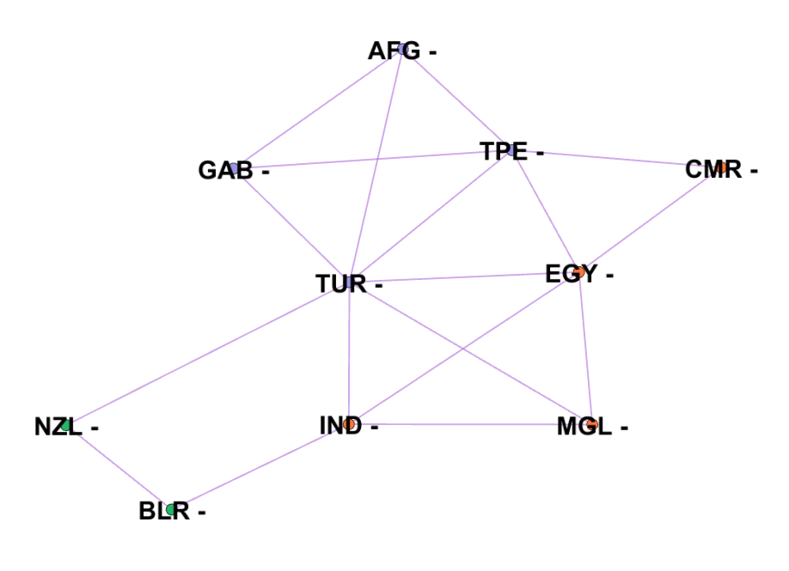
source | target | weight
AFG | TUR | 1
AFG | GAB | 1
AFG | TPE | 1
BLR | IND | 1
BLR | NZL | 1
IND | TUR | 1
IND | MGL | 2
IND | EGY | 1
GAB | TUR | 1
GAB | TPE | 1
TPE | TUR | 1
TPE | EGY | 1
TPE | CMR | 1
EGY | TUR | 1
EGY | MGL | 1
EGY | CMR | 1
TUR | MGL | 1
TUR | NZL | 1

Betweeness
source | target | weight | STT | Đỉnh 1 | Đỉnh 2 | Node Betweeness | Edge Betweeness | Emax (Số cạnh tối đa) CN2 = N(N-1)/2 = 10(10-1)/2 = 45
AFG | TUR | 1 | 1 | AFG | GAB |  | (AFG,GAB)
AFG | GAB | 1 | 2 | AFG | TPE |  | (AFG,TPE) | Node Betweeness
AFG | TPE | 1 | 3 | AFG | CMR | TPE | (AFG,TPE),(TPE,CMR) | CB(AFG) | 0
BLR | IND | 1 | 4 | AFG | TUR |  | (AFG,TUR) | CB(GAB) | 0
BLR | NZL | 1 | 5 | AFG | EGY | TUR OR TPE | (AFG,TUR),(TUR,EGY) OR (AFG,TPE),(TPE,EGY) | CB(TPE) | 4
IND | TUR | 1 | 6 | AFG | NZL | TUR | (AFG,TUR),(TUR,NZL) | CB(CMR) | 0
IND | MGL | 2 | 7 | AFG | IND | TUR | (AFG,TUR),(TUR,IND) | CB(TUR) | 15.5
IND | EGY | 1 | 8 | AFG | MGL | TUR | (AFG,TUR),(TUR,MGL) | CB(EGY) | 5
GAB | TUR | 1 | 9 | AFG | BLR | TUR,IND OR TUR,NZL | (AFG,TUR),(TUR,IND),(IND,BLR) OR (AFG,TUR),(TUR,NZL),(NZL,BLR) | CB(NZL) | 2
GAB | TPE | 1 | 10 | GAB | TPE |  | (GAB,TPE) | CB(IND) | 5
TPE | TUR | 1 | 11 | GAB | CMR | TPE | (TPE,GAB),(TPE,CMR) | CB(MGL) | 0
TPE | EGY | 1 | 12 | GAB | TUR |  | (GAB,TUR) | CB(BLR) | 0.5
TPE | CMR | 1 | 13 | GAB | EGY | TUR OR TPE | (GAB,TUR),(TUR,EGY) OR (GAB,TPE),(TPE,EGY)
EGY | TUR | 1 | 14 | GAB | NZL | TUR | (GAB,TUR),(TUR,NZL)
EGY | MGL | 1 | 15 | GAB | IND | TUR | (GAB,TUR),(TUR,IND) | Edge Betweeness
EGY | CMR | 1 | 16 | GAB | MGL | TUR | (GAB,TUR),(TUR,MGL) | Cb(AFG,GAB) | 1
TUR | MGL | 1 | 17 | GAB | BLR | TUR,IND OR TUR,NZL | (GAB,TUR),(TUR,IND),(IND,BLR) OR (GAB,TUR),(TUR,NZL),(NZL,BLR) | Cb(AFG,TPE) | 2.5
TUR | NZL | 1 | 18 | TPE | CMR |  | (TPE,CMR) | Cb(AFG,TUR) | 5.5
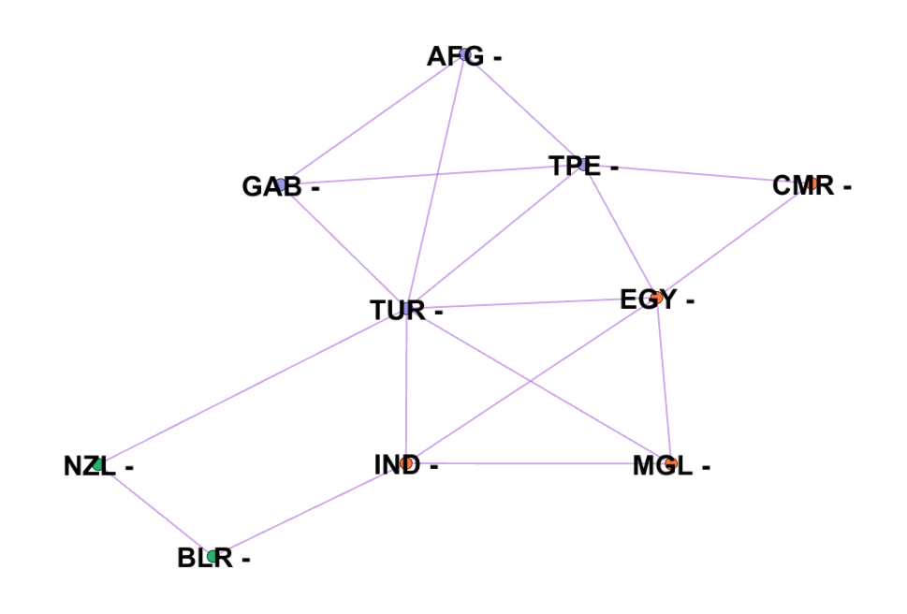
 |  |  | 19 | TPE | TUR |  | (TPE,TUR) | Cb(GAB,TPE) | 2
 |  |  | 20 | TPE | EGY |  | (TPE,EGY) | Cb(GAB,TUR) | 5.5
 |  |  | 21 | TPE | NZL | TUR | (TPE,TUR),(TUR,NZL) | Cb(TPE,CMR) | 4
 |  |  | 22 | TPE | IND | TUR OR EGY | (TPE,TUR),(TUR,IND) OR (TPE,EGY),(EGY,IND) | Cb(TPE,TUR) | 5
 |  |  | 23 | TPE | MGL | TUR OR EGY | (TPE,TUR),(TUR,MGL) OR (TPE,EGY),(EGY,MGL) | Cb(TPE,EGY) | 3
 |  |  | 24 | TPE | BLR | TUR,IND OR TUR,NZL | (TPE,TUR),(TUR,IND),(IND,BLR) OR (TPE,TUR),(TUR,NZL),(NZL,BLR) | Cb(CMR,EGY) | 4.5
 |  |  | 25 | CMR | TUR | TPE OR EGY | (TPE,CMR),(TPE,TUR) OR (TUR,CMR),(TUR,EGY) | Cb(TUR,EGY) | 4
 |  |  | 26 | CMR | EGY |  | (CMR,EGY) | Cb(TUR,NZL) | 9.5
 |  |  | 27 | CMR | NZL | TUR,TPE OR TUR,EGY | (TUR,NZL),(TPE,TUR),(TPE,CMR) OR (TUR,NZL),(TUR,EGY),(CMR,EGY) | Cb(TUR,IND) | 5.5
 |  |  | 28 | CMR | IND | EGY | (EGY,CMR),(EGY,IND) | Cb(TUR,MGL) | 4.5
 |  |  | 29 | CMR | MGL | EGY | (EGY,CMR),(EGY,MGL) | Cb(EGY,IND) | 4.5
 |  |  | 30 | CMR | BLR | EGY,IND | (EGY,CMR),(EGY,IND),(IND,BLR) | Cb(EGY,MGL) | 2.5
 |  |  | 31 | TUR | EGY |  | (TUR,EGY) | Cb(NZL,BLR) | 3.5
 |  |  | 32 | TUR | NZL |  | (TUR,NZL) | Cb(IND,MGL) | 2
 |  |  | 33 | TUR | IND |  | (TUR,IND) | Cb(IND,BLR) | 6.5
 |  |  | 34 | TUR | MGL |  | (TUR,MGL)
 |  |  | 35 | TUR | BLR | IND OR NZL | (TUR,IND),(IND,BLR) OR (TUR,NZL),(NZL,BLR)
 |  |  | 36 | EGY | NZL | TUR | (TUR,EGY),(TUR,NZL)
 |  |  | 37 | EGY | IND |  | (EGY,IND)
 |  |  | 38 | EGY | MGL |  | (EGY,MGL)
 |  |  | 39 | EGY | BLR | IND | (EGY,IND),(IND,BLR)
 |  |  | 40 | NZL | IND | TUR OR BLR | (TUR,NZL),(NZL,IND) OR (NZL,BLR),(IND,BLR)
 |  |  | 41 | NZL | MGL | TUR | (TUR,NZL),(TUR,MGL)
 |  |  | 42 | NZL | BLR |  | (NZL,BLR)
 |  |  | 43 | IND | MGL |  | (IND,MGL)
 |  |  | 44 | IND | BLR |  | (IND,BLR)
 |  |  | 45 | MGL | BLR | IND | (IND,MGL),(IND,BLR)

